Sheet1
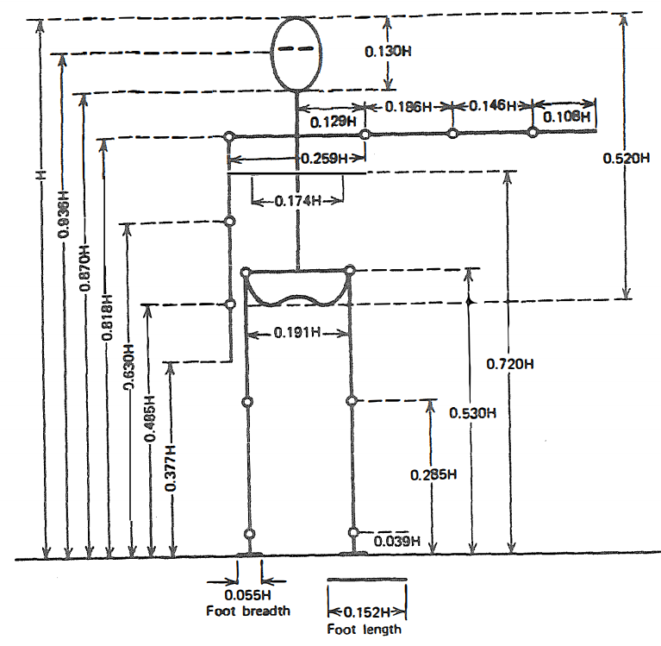
 | 身高 H | 213 |  |  | 298 |  |  |  | 0
理论 | 1640
实际 | 1640
 |  |  | 85
 |  |  | 212 |  |  | 305 | 239 | 177
 |  |  | 143 |  | 161
 |  |  |  |  | 312

 |  |  | 157 |  | 74 | 869
 |  |  |  | 402

 |  |  |  | 403

 |  |  |  | 90 | 64

